Hoja 1
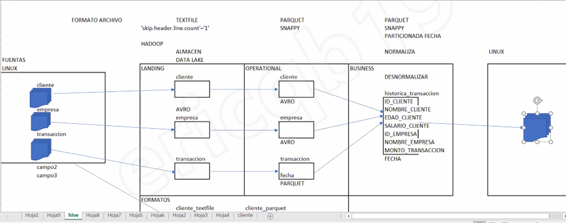
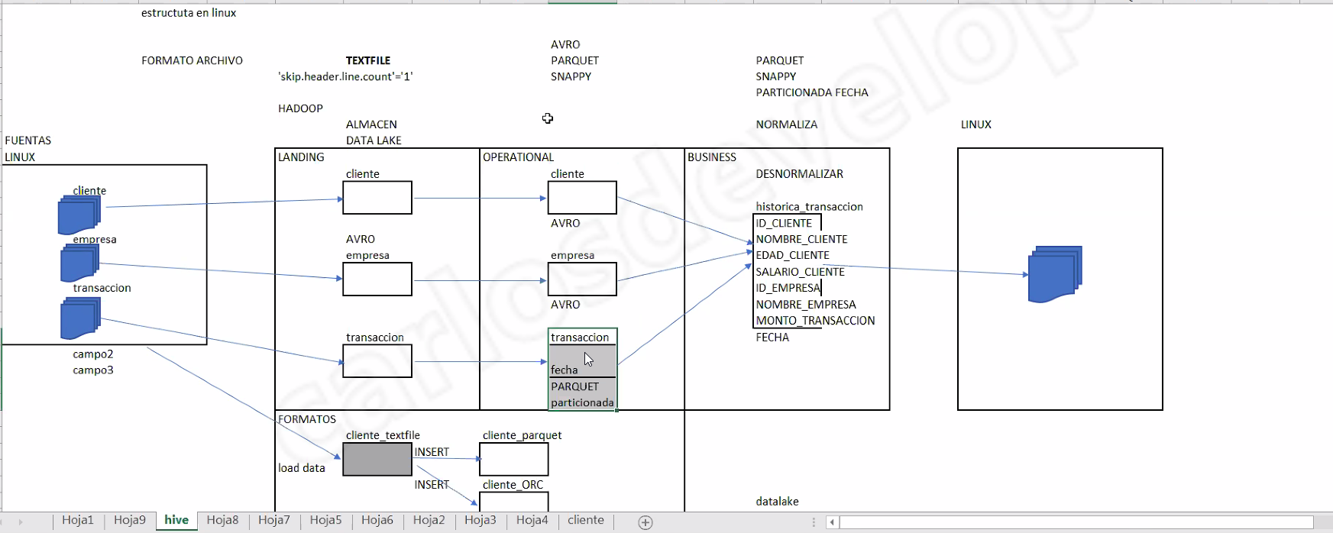
ID_Cliente
Nombre_cliente
Edad_cliente
Salario_cliente
Id_empresa
Nombre_empresa
Monto_transaccion
Fecha
Hdfs |  |  |  |  | DATALAKE
 | dl_databrothers |  |  | Cliente | landing | TEXTFILE | operational |  | business | Linux
 |  | databases |  |  | cliente |  | cliente
 |  |  | landing |  |  |  | AVRO

 |  |  | operational | Empresa
 |  |  |  |  | empresa |  | empresa
 |  |  | business |  |  |  | AVRO

 |  | schema
 |  |  | operational | Transacciones | transaccion |  | transacción
Linux
 | dataset_db |  |  |  |  |  | Fecha
 |  | data |  |  |  |  | PARQUET | PARTICIONADO
 |  |  | in
 |  |  | out
 |  | scripts |  |  | TEXTFILE |  | PARQUET |  | PARQUET
 |  | schema |  |  |  |  | SNAPPY |  | SNAPPY
 |  |  |  |  |  |  |  |  | PARTICIONADA FECHA

